Hoja1
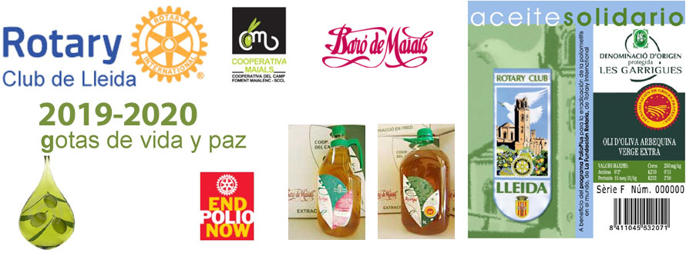

 | HOJA DE PEDIDO: Aceite Solidario del RC de Lleida. Campaña 2019 - 2020

 | Aceite Solidario | Precio garrafa | Precio | nº cajas | Importe

 | Aceite de oliva arbequina Virgen Extra, Baro de Maials, D.O. Les Garrigues Caja de 4 Garrafas x 5 Litros | 23.00 € | 92.00 € | 0 | 0.00 €
 | Aceite de oliva arbequina Virgen Extra, Baro de Maials, D.O. Les Garrigues Caja de 9 Garrafas x 2 Litros | 9.80 € | 88.20 € | 0 | 0.00 €
 | PORTES
 | Envios a provincia de Lleida |  | 4€ por caja |  |  | Borrar si no aplicable
 | Envios a provincias de Barcelona, Tarragona y Girona |  | 6€ por caja |  | 0.00 € | Borrar si no aplicable
 | Resto de España a determinar
 | Pedido mínimo 1 caja |  |  | TOTAL | 0.00 €

 | *Aportación a la Fundación Rotaria del 10% del importe del pedido para el programa END POLIO NOW.

 | Teléfono consultas: 639 836 796 |  | e-mail PEDIDOS rotary.lleida@rotary2202.org

 | DATOS DE ENTREGA: (persona que recibirá el pedido)
 | nombre y apellidos o razón social: |  |  |  | CIF/NIF/CIE:
 | dirección :
 | población:
 | detalles entrega: |  |  | horario de entrega:

 | DATOS DE FACTURACIÓN: (persona a la que se facturará el pedido)
 | nombre y apellidos o razón social: |  |  |  | CIF/NIF/CIE:
 | dirección : |  |  |  | teléfono
 | población:

 | Datos beneficiario puntos donación LFR:
 | Indicar nombre del rotario o del Club |  |  |  | Rotary ID
 |  | ( ) Rotario individual ( ) Club

 | FORMA DE PAGO:
 | Transferencia bancaria o ingreso en la c./c. | IBAN ES 50 0049 1886 7827 1071 1468 |  |  |  | SWIFT: BSCHESMMXXX
 | Nota: Remitir junto con hoja de pedido, justificante de pago.

 | Plazo de entrega 15 dias, después de confirmar pago. Pedido mínimo 1 caja. Precios con IVA (10 %) incluido.

